Menu
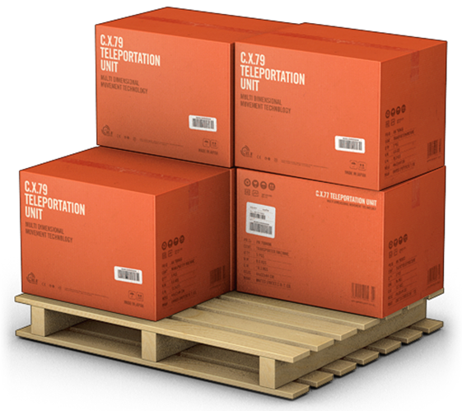
GERENCIADOR DE ESTOQUES
MENU
LANÇAMENTOS
RELATÓRIOS

